Aからの遷移
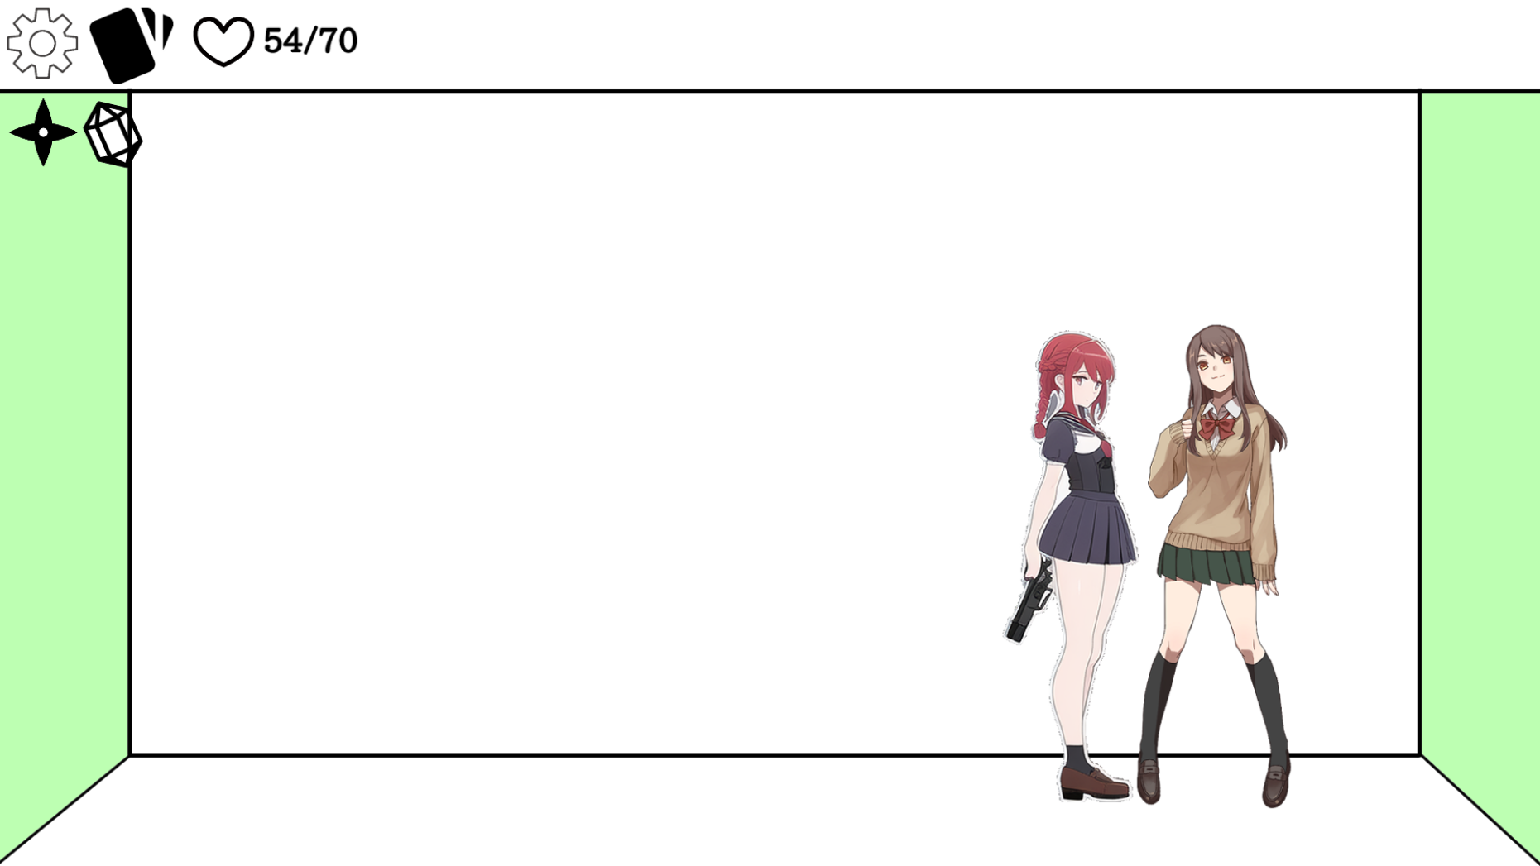
Aパートでセンパイに話しかける

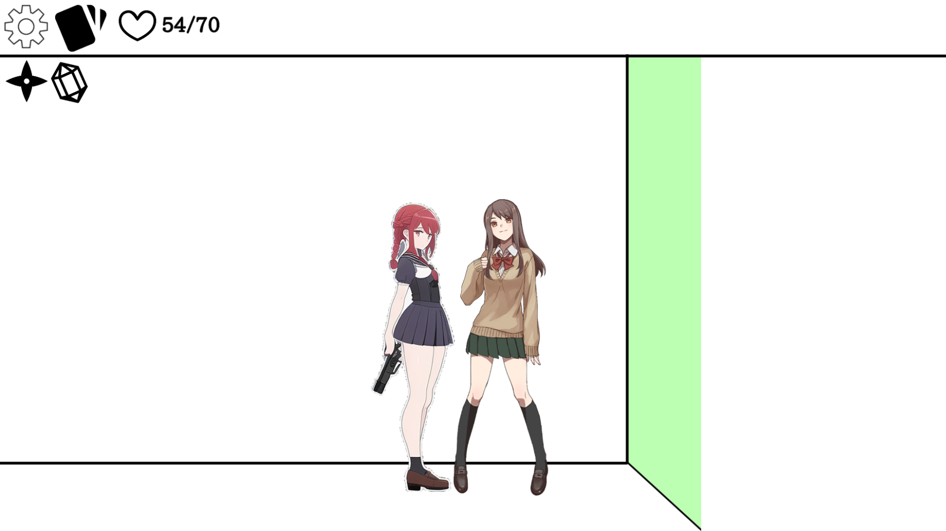
カメラが二人の中心に移動する

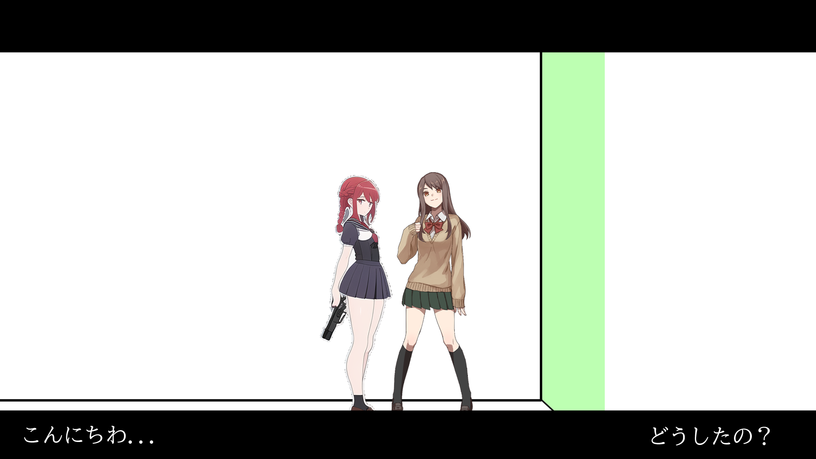
恋愛パートAのUIが上に移動しながらフェードし、
上下から黒帯が出現する

ノベル処理
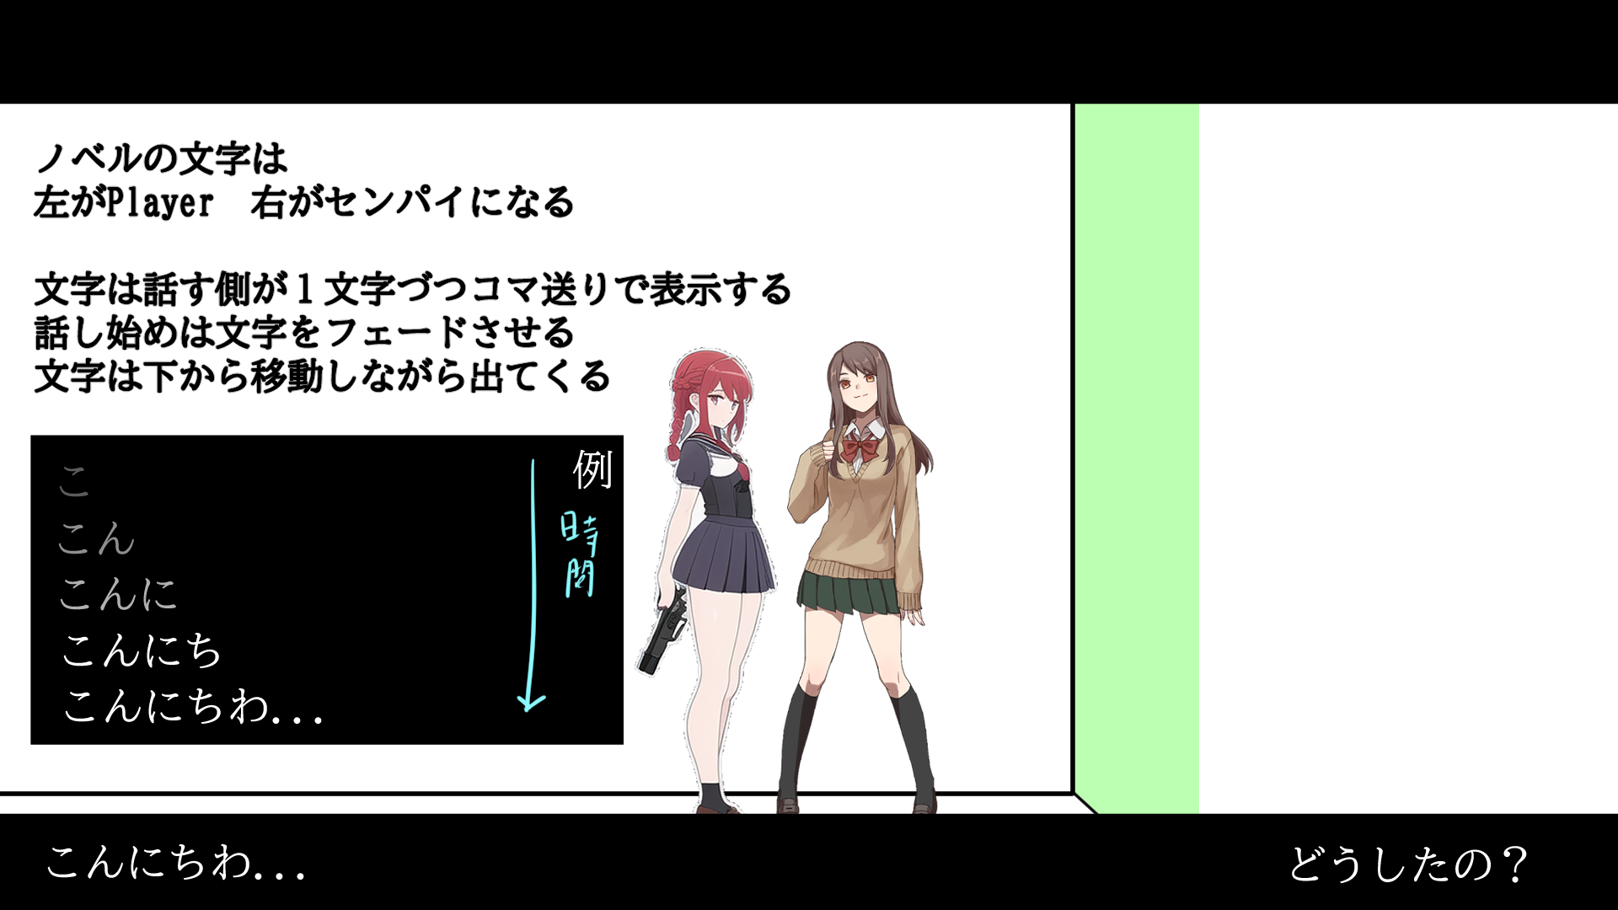

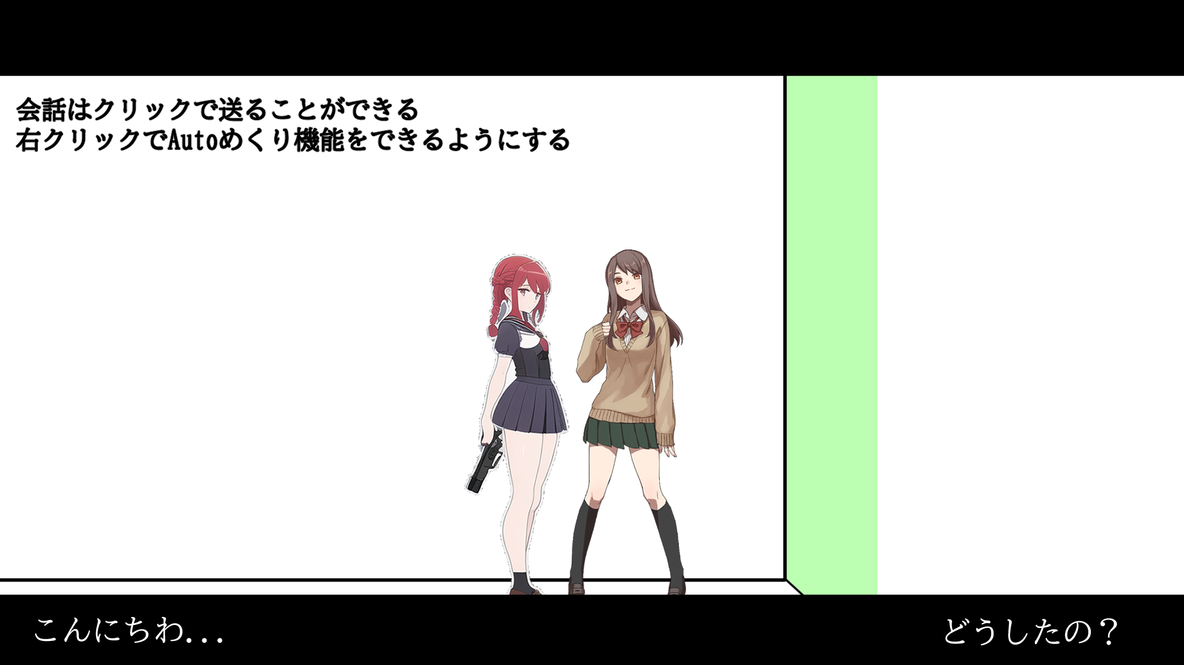

選択
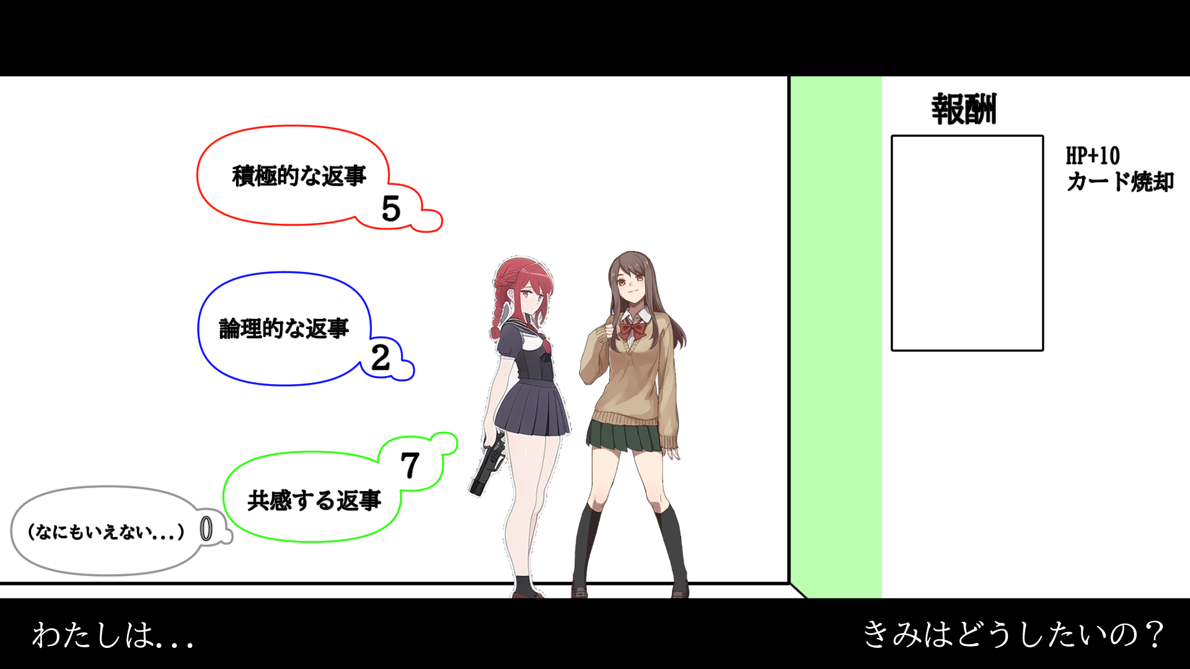
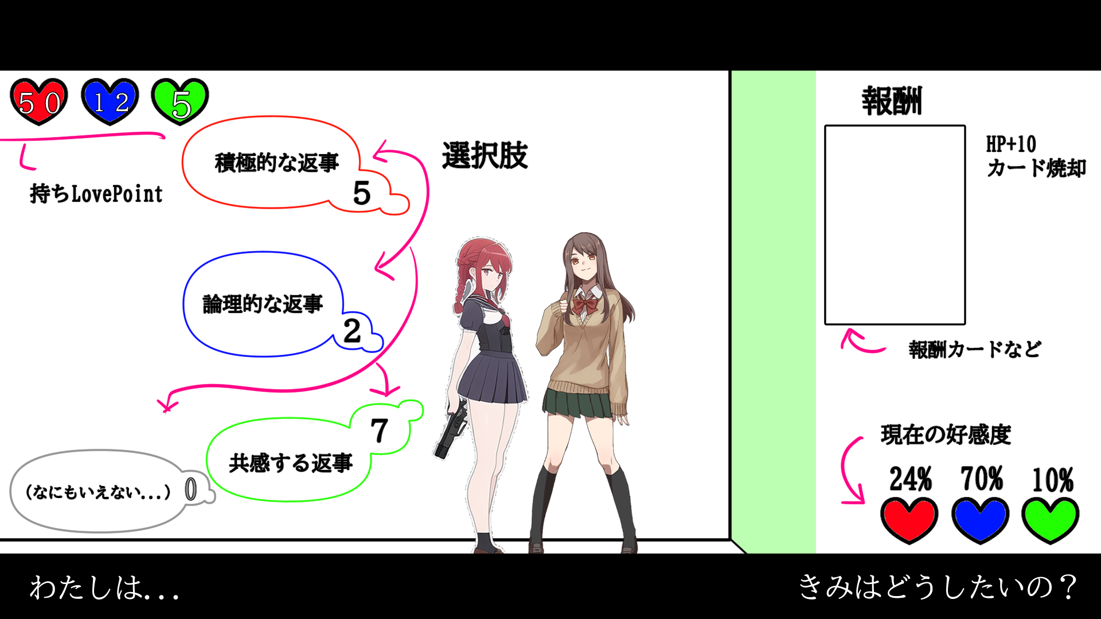

挙動

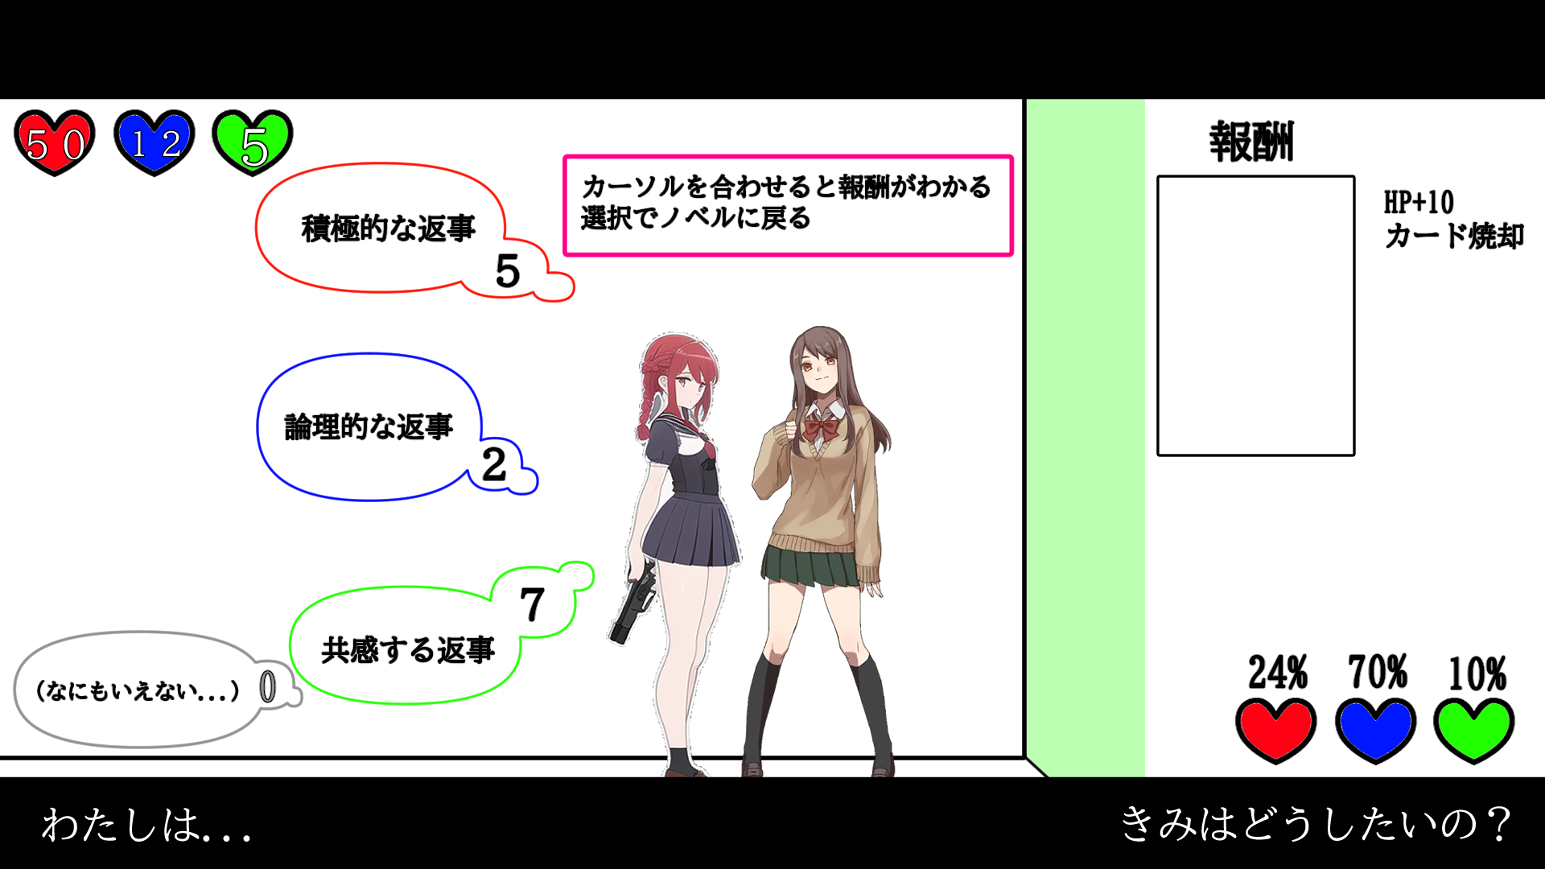

選択終了変異
UIを消してもとのノベルに戻る

選択から戦闘への遷移
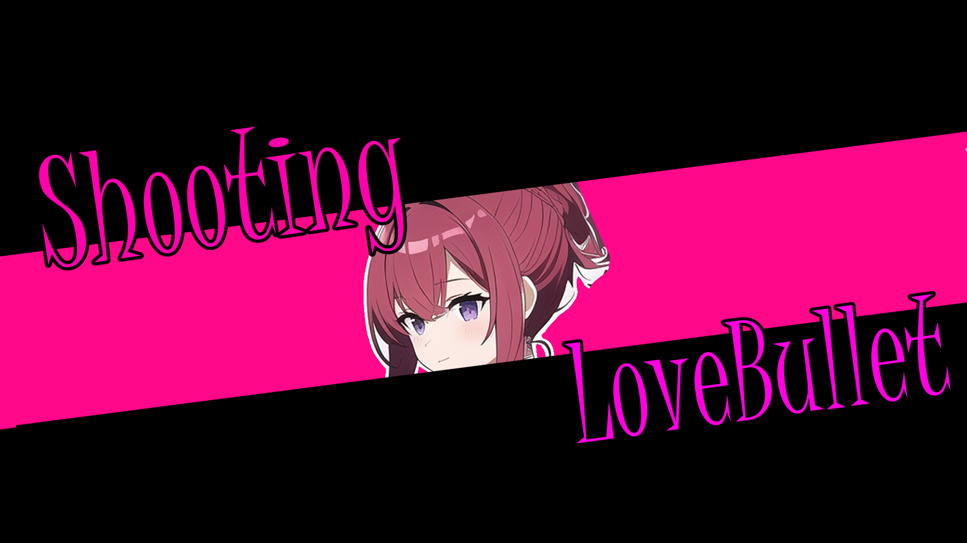
主人公が好きをみて射撃するとカットインが入って戦闘に行く

